ראשי
 | EXTENDED ENV |  | מירבי מינוס 100 |  | LONG CG LIMIT |  | CG בפועל |  | CG בפועל 2
4250 | 3000 | 4380 | 3700 | 4380 | 3700 | 4505.11 | 2699.60 | 4505.11 | 2699.60
4250 | 3700 | 4535 | 3700 | 4535 | 3700 | 4501.78 | 2709.60 | 4501.78 | 2709.60
4380 | 3700 |  |  | 4700 | 2000 | 4498.46 | 2719.60 | 4498.46 | 2719.60
4347 | 2400 |  |  | 4347 | 2400 | 4495.14 | 2729.60 | 4495.14 | 2729.60
4250 | 3000 |  |  | 4380 | 3700 | 4491.82 | 2739.60 | 4491.82 | 2739.60
 |  |  |  |  |  | 4488.52 | 2749.60 | 4488.52 | 2749.60
 |  |  |  |  |  | 4485.21 | 2759.60 | 4485.21 | 2759.60
 |  |  |  |  |  | 4481.90 | 2769.60 | 4481.90 | 2769.60
 |  |  |  |  |  | 4478.60 | 2779.60 | 4478.60 | 2779.60
 |  |  |  |  |  | 4475.33 | 2789.60 | 4475.33 | 2789.60
 |  |  |  |  |  | 4472.06 | 2799.60 | 4472.06 | 2799.60
 |  |  |  |  |  | 4468.85 | 2809.60 | 4468.85 | 2809.60
 |  |  |  |  |  | 4465.61 | 2819.60 | 4465.61 | 2819.60
 |  |  |  |  |  | 4462.42 | 2829.60 | 4462.42 | 2829.60
 |  |  |  |  |  | 4461.77 | 2839.60 | 4461.77 | 2839.60
 |  |  |  |  |  | 4461.83 | 2849.60 | 4461.83 | 2849.60
 |  |  |  |  |  | 4461.96 | 2859.60 | 4461.96 | 2859.60
 |  |  |  |  |  | 4462.03 | 2869.60 | 4462.03 | 2869.60
 |  |  |  |  |  | 4462.16 | 2879.60 | 4462.16 | 2879.60
 |  |  |  |  |  | 4462.30 | 2889.60 | 4462.30 | 2889.60
 |  |  |  |  |  | 4462.47 | 2899.60 | 4462.47 | 2899.60
 |  |  |  |  |  | 4462.66 | 2909.60 | 4462.66 | 2909.60
 |  |  |  |  |  | 4462.83 | 2919.60 | 4462.83 | 2919.60
 |  |  |  |  |  | 4465.30 | 2929.60 | 4465.30 | 2929.60
 |  |  |  |  |  | 4468.20 | 2939.60 | 4468.20 | 2939.60
 |  |  |  |  |  | 4471.11 | 2949.60 | 4471.11 | 2949.60
 |  |  |  |  |  | 4473.74 | 2959.60 | 4473.74 | 2959.60
 |  |  |  |  |  | 4474.91 | 2969.60 | 4474.91 | 2969.60
 |  |  |  |  |  | 4476.06 | 2979.60 | 4476.06 | 2979.60
 |  |  |  |  |  | 4477.26 | 2989.60 | 4477.26 | 2989.60
 |  |  |  |  |  | 4478.39 | 2999.60 | 4478.39 | 2999.60
 |  |  |  |  |  | 4479.55 | 3009.60 | 4479.55 | 3009.60
 |  |  |  |  |  | 4480.72 | 3019.60 | 4480.72 | 3019.60
 |  |  |  |  |  | 4481.89 | 3029.60 | 4481.89 | 3029.60
 |  |  |  |  |  | 4482.95 | 3039.60 | 4482.95 | 3039.60
 |  |  |  |  |  | 4484.09 | 3049.60 | 4484.09 | 3049.60
 |  |  |  |  |  | 4485.21 | 3059.60 | 4485.21 | 3059.60
 |  |  |  |  |  | 4485.57 | 3069.60 | 4485.57 | 3069.60
 |  |  |  |  |  | 4485.72 | 3079.60 | 4485.72 | 3079.60
 |  |  |  |  |  | 4485.91 | 3089.60 | 4485.91 | 3089.60
 |  |  |  |  |  | 4485.61 | 3099.60 | 4485.61 | 3099.60
 |  |  |  |  |  | 4485.32 | 3109.60 | 4485.32 | 3109.60
 |  |  |  |  |  | 4484.90 | 3119.60 | 4484.90 | 3119.60
 |  |  |  |  |  | 4484.62 | 3129.60 | 4484.62 | 3129.60
 |  |  |  |  |  | 4484.35 | 3139.60 | 4484.35 | 3139.60
 |  |  |  |  |  | 4484.09 | 3149.60 | 4484.09 | 3149.60
 |  |  |  |  |  | 4483.69 | 3159.60 | 4483.69 | 3159.60
 |  |  |  |  |  | 4483.44 | 3169.60 | 4483.44 | 3169.60
 |  |  |  |  |  | 4483.20 | 3179.60 | 4483.20 | 3179.60
 |  |  |  |  |  | 4482.82 | 3189.60 | 4482.82 | 3189.60
...
AFT
FWD
 |  | גרסה | 4.10
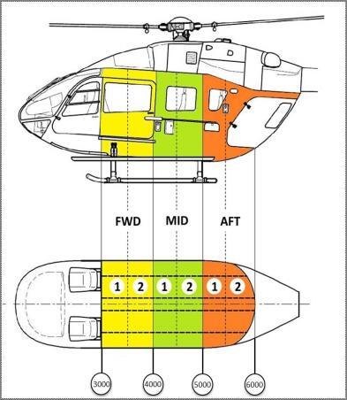
מסוק |  | BMP

תצורת כסאות |  | 01: קבועה - 4 כסאות

מערכת |  | DSP |  |  |  |  |  | 10

XP |  | כן

כריזה |  | כן

מתלה מטען + מראות |  | ללא מראות |  | משקל על הוו

במבי |  | ללא

מתקן גלישה |  | ללא |  | צד |  | ימין+שמאל

צוות |  | טייס ימין |  |  |  | טייס שמאל
 |  | 80 |  |  |  | 80

 |  | 3 |  | 2 |  | 1 |  | פירוט תצורה
 |  |  |  | 0 |  |  |  | 4 כסאות
תא נוסעים |  | 6 |  | 5 |  | 4 |  | מערכת - DSP
 |  |  |  |  |  |  |  | XP - כן
 |  | 9 |  | 8 |  | 7 |  | מתלה מטען / מראות - ללא מראות
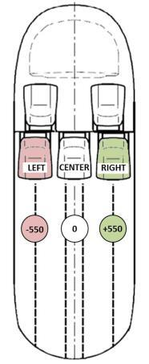
 |  |  |  |  |  |  |  | במבי - ללא
 |  |  |  |  |  |  |  | מתקן גלישה - ללא
 |  | משקל |  | LONG |  | LAT
 | LAT CG LIMIT |  | CG בפועל
-80 | 3700 | -5.88 | 2699.60
80 | 3700 | -5.36 | 2709.60
80 | 3000 | -5.27 | 2719.60
100 | 3000 | -5.21 | 2729.60
100 | 2000 | -5.18 | 2739.60
-100 | 2000 | -5.16 | 2749.60
-100 | 3000 | -5.15 | 2759.60
-80 | 3000 | -5.13 | 2769.60
-80 | 3700 | -5.11 | 2779.60
 |  | -5.08 | 2789.60
 |  | -5.07 | 2799.60
 |  | -5.07 | 2809.60
 |  | -5.04 | 2819.60
 |  | -5.02 | 2829.60
 |  | -5.00 | 2839.60
 |  | -4.99 | 2849.60
 |  | -4.94 | 2859.60
 |  | -4.94 | 2869.60
 |  | -4.95 | 2879.60
 |  | -4.90 | 2889.60
 |  | -4.86 | 2899.60
 |  | -4.88 | 2909.60
 |  | -4.84 | 2919.60
 |  | -4.87 | 2929.60
 |  | -4.83 | 2939.60
 |  | -4.79 | 2949.60
 |  | -4.75 | 2959.60
 |  | -4.80 | 2969.60
 |  | -4.77 | 2979.60
 |  | -4.73 | 2989.60
 |  | -4.69 | 2999.60
 |  | -4.66 | 3009.60
 |  | -4.73 | 3019.60
 |  | -4.70 | 3029.60
 |  | -4.67 | 3039.60
 |  | -4.63 | 3049.60
 |  | -4.60 | 3059.60
 |  | -4.81 | 3069.60
 |  | -5.03 | 3079.60
 |  | -5.14 | 3089.60
 |  | -5.12 | 3099.60
 |  | -5.11 | 3109.60
 |  | -5.09 | 3119.60
 |  | -5.07 | 3129.60
 |  | -5.06 | 3139.60
 |  | -5.04 | 3149.60
 |  | -5.03 | 3159.60
 |  | -5.01 | 3169.60
 |  | -4.99 | 3179.60
 |  | -4.98 | 3189.60
...
מטען נוסף | 1)
יש להזין משקל וCG | 2)
 | 3)
 | 4) |  |  |  |  |  | { | הזנה חופשית
 | 5)
R
L
 | 6)

 | גובה | 2000 |  | טמפ' | 20 |  |  | משקל מירבי לחישוב | 3700

 |  |  |  |  |  |  |  | מירבי מינוס 100kg? | לא

 | מסוק ריק |  |  | 2387 |  |  |  | פריסטים לגיחה
 | תצורה והתקנות |  |  | 153 |  | מסוק וצוות |  | מים | דלק | GO/NOGO
 | ברזל HELIONIX |  |  | 2540 |  | 2700 kg |  | 70% (476 ל') | 484 kg | GO
 | צוות |  |  | 160 |  |  | + | 80% (544 ל') | 416 kg | GO
 | נוסעים וציוד |  |  | 0 |  | מטען מועיל |  | 90% (612 ל') | 348 kg | GO
 | מטען חיצוני | 0% |  | 0 |  | 1000 kg |  | 100% (680 ל') | 280 kg | GO
 | דלק | (מירבי 723) |  | 500
 | משקל בהמראה |  | kg | 3200 |  | 3700 kg |  | משקל מקסימלי אפשרי על הוו עם דלק 500 | עד 500 (משקל)
 | EXCEEDING 3700 KG IS APPROVED

 | LONG CG LIMIT WITHIN RANGE

תמונות
תצורה | שרטוט
01: קבועה - 4 כסאות |  | 11: גלישה - תנינים
02: 2 כסאות / מתנא | 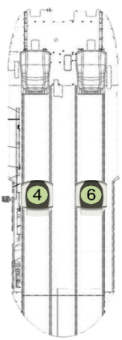
03: בטן חלקה | 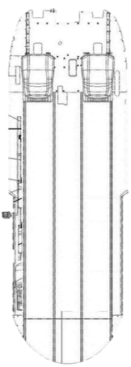
04: תובלה 6 כסאות | 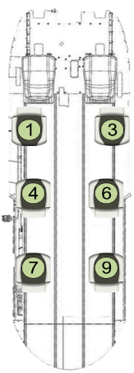
05: תובלה - 7 כסאות | 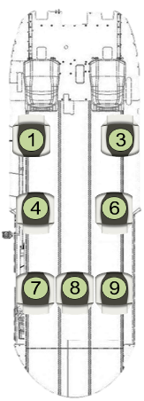
06: תובלה - 8 כסאות | 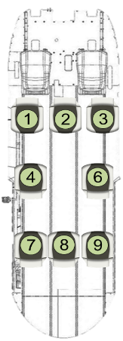
07: שתפ לוחמים - ללא פלסיב | 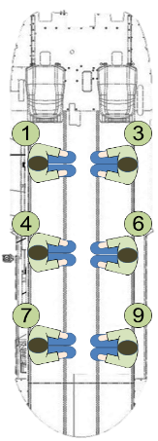
08: שתפ לוחמים - עם פלסיב | 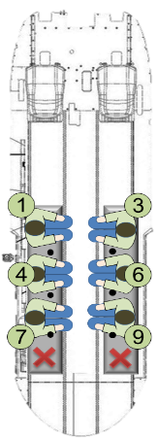
09: להבה - 4 לוחמים + ציוד + 2 כסאות
10: פינוי בהיטס | 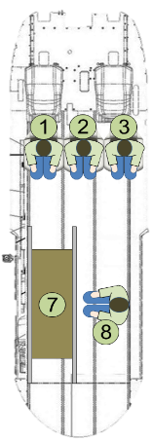
11: גלישה - תנינים | 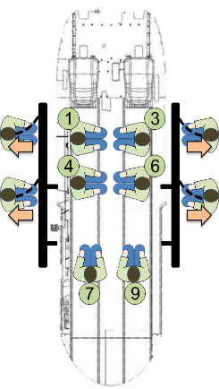
12: צניחה עם פלסיב
13: פרננדו | 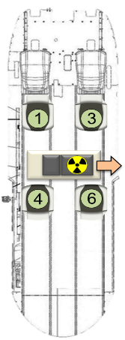
14: טיסה כבדה | 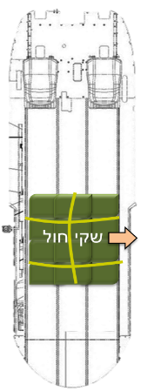
15: להבה - LONGLINE + כסאות
16:
17:
18:
19:
20: טיסה כבדה
21: כיבוי אש
22: Offshore Configuration - Variant 7
23: Offshore Configuration - Variant 8
24: חפק מוטס - התקנה קדמית - 5 כסאות
25: חפק מוטס - התקנה קדמית - שורה קדמית ואמצעית
26: חפק מוטס - התקנה קדמית - שורה קדמית ואחורית
27: חפק מוטס - התקנה אחורית - 4 כסאות
0
0
0
0

תצורות
2
3
4
5
6
7
1
Description | KG | LONG ARM | LAT ARM | זיהוי כסא
קבועה - 4 כסאות | תצורה # |  | 01
כסא נוסע ימין - שורה אמצעית | 12.598 | 4400 | 369 | 6.01
כסא נוסע שמאל - שורה קדמית - פונה אחורה | 12.598 | 3265 | -550 | 1.01
כסא נוסע שמאל - שורה אמצעית | 12.598 | 4400 | -369 | 4.01
כסא נוסע ימין - שורה קדמית - פונה אחורה | 12.598 | 3265 | 550 | 3.01

3

1

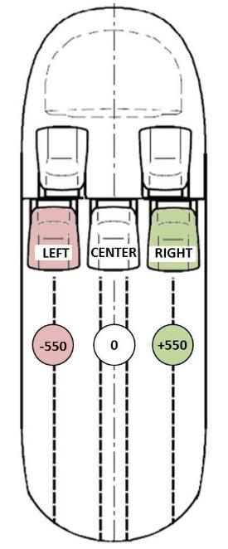
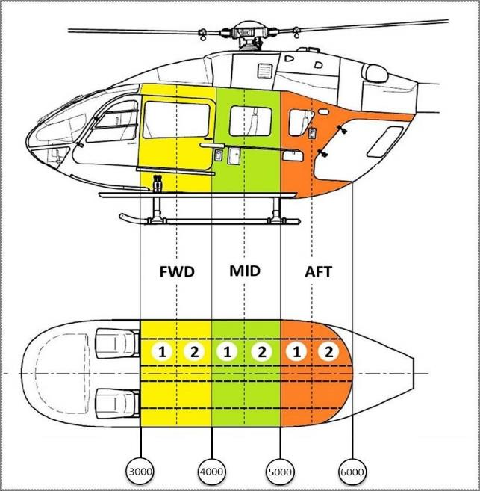
2 כסאות / מתנא | תצורה # |  | 02

כסא מתנא שמאל - שורה אמצעית - פונה קדימה | 12.598 | 4550 | -480 | 4.02

כסא מתנא ימין - שורה אמצעית - פונה קדימה | 12.598 | 4550 | 480 | 6.02

בטן חלקה | תצורה # |  | 03

תובלה 6 כסאות | תצורה # |  | 04
כסא נוסע ימין - שורה קדמית - פונה אחורה | 12.598 | 3250 | 550 | 3.04
כסא נוסע שמאל - שורה קדמית - פונה אחורה | 12.598 | 3250 | -550 | 1.04
כסא נוסע ימין - שורה אמצעית - פונה קדימה | 12.36 | 4208 | 480 | 6.04
כסא נוסע שמאל - שורה אמצעית - פונה קדימה | 12.36 | 4208 | -480 | 4.04
כסא נוסע ימין - שורה אחורית - פונה קדימה | 12.38 | 5072 | 460 | 9.04
כסא נוסע שמאל - שורה אחורית - פונה קדימה | 12.38 | 5072 | -460 | 7.04

תובלה - 7 כסאות | תצורה # |  | 05
כסא נוסע ימין - שורה קדמית - פונה אחורה | 12.598 | 3250 | 550 | 3.05
כסא נוסע שמאל - שורה קדמית - פונה אחורה | 12.598 | 3250 | -550 | 1.05
כסא נוסע ימין - שורה אמצעית - פונה קדימה | 12.36 | 4208 | 480 | 6.05
כסא נוסע שמאל - שורה אמצעית - פונה קדימה | 12.36 | 4208 | -480 | 4.05
כסא נוסע ימין - שורה אחורית - פונה קדימה | 12.38 | 5072 | 460 | 9.05
כסא נוסע אמצעי - שורה אחורית - פונה קדימה | 10.02 | 5072 | 0 | 8.05
כסא נוסע שמאל - שורה אחורית - פונה קדימה | 12.38 | 5072 | -460 | 7.05

תובלה - 8 כסאות | תצורה # |  | 06
כסא נוסע ימין - שורה קדמית - פונה קדימה | 12.598 | 3250 | 550 | 3.06
כסא נוסע אמצעי - שורה קדמית - פונה קדימה | 10.02 | 3250 | 0 | 2.06
כסא נוסע שמאל - שורה קדמית - פונה קדימה | 12.598 | 3250 | -550 | 1.06
כסא נוסע ימין - שורה אמצעית - פונה קדימה | 12.36 | 4208 | 480 | 6.06
כסא נוסע שמאל - שורה אמצעית - פונה קדימה | 12.36 | 4208 | -480 | 4.06
כסא נוסע ימין - שורה אחורית - פונה קדימה | 12.38 | 5072 | 460 | 9.06
כסא נוסע אמצעי - שורה אחורית - פונה קדימה | 10.02 | 5072 | 0 | 8.06
כסא נוסע שמאל - שורה אחורית - פונה קדימה | 12.38 | 5072 | -460 | 7.06

שתפ לוחמים - ללא פלסיב | תצורה # |  | 07

לוחם ימני קדמי |  | 3500 | 550 | 3.07
לוחם ימני מרכזי |  | 4500 | 550 | 6.07
לוחם ימני אחורי |  | 5500 | 550 | 9.07

לוחם שמאלי קדמי |  | 3500 | -550 | 1.07
לוחם שמאלי מרכזי |  | 4500 | -550 | 4.07
לוחם שמאלי אחורי |  | 5500 | -550 | 7.07

שתפ לוחמים - עם פלסיב | תצורה # |  | 08
פלסיב ימין | 6 | 4700 | 540
לוחם ימני קדמי |  | 3950 | 540 | 3.08
לוחם ימני מרכזי |  | 4450 | 540 | 6.08
לוחם ימני אחורי |  | 4950 | 540 | 9.08
פלסיב שמאל | 6 | 4700 | -540
לוחם שמאלי קדמי |  | 3950 | -540 | 1.08
לוחם שמאלי מרכזי |  | 4450 | -540 | 4.08
לוחם שמאלי אחורי |  | 4950 | -540 | 7.08

להבה - 4 לוחמים + ציוד + 2 כסאות | תצורה # |  | 09
ציוד קדמי |  | 4425 | 0 | 23.09
ציוד אחורי |  | 5275 | 0 | 25.09
לוחם ימני קדמי |  | 3500 | 550 | 3.09
לוחם ימני אחורי |  | 4000 | 550 | 6.09
כסא נוסע שמאל - שורה קדמית - פונה אחורה | 12.598 | 3265 | -550 | 1.13
כסא נוסע שמאל - שורה אמצעית | 12.598 | 4400 | -369 | 7.13

פינוי בהיטס | תצורה # |  | 10
כסא נוסע ימין - שורה קדמית - פונה אחורה | 12.598 | 3250 | 550 | 3.10
כסא נוסע אמצעי - שורה קדמית - פונה אחורה | 10.02 | 3250 | 0 | 2.10
כסא נוסע שמאל - שורה קדמית - פונה אחורה | 12.598 | 3250 | -550 | 1.10
אלונקה עם פצוע |  | 4850 | -400 | 7.10
רופא מטפל |  | 4850 | 0 | 8.10

גלישה - תנינים | תצורה # |  | 11
משלח ימין |  | 5000 | 550 | 9.11
משלח שמאל |  | 5000 | -550 | 7.11
גולש ימין קדמי |  | 3282 | 1021 | 21.11
גולש ימין אחורי |  | 4147 | 1021 | 23.11
גולש שמאל קדמי |  | 3282 | -1021 | 11.11
גולש שמאל אחורי |  | 4147 | -1021 | 13.11
לוחם ימין קדמי |  | 3500 | 550 | 3.11
לוחם ימין אחורי |  | 4000 | 550 | 6.11
לוחם שמאל קדמי |  | 3500 | -550 | 1.11
לוחם שמאל אחורי |  | 4000 | -550 | 4.11

צניחה עם פלסיב | תצורה # |  | 12
מפקד הכח |  | 3500 | 550 | 21.12
לוחם ימין קדמי (פלסיב) |  | 3950 | 370 | 3.12
לוחם ימין מרכזי (פלסיב) |  | 4450 | 370 | 6.12
לוחם ימין אחורי (פלסיב) |  | 4950 | 370 | 9.12
לוחם שמאל קדמי (רצפה) |  | 4500 | -550 | 1.12
לוחם שמאל מרכזי (רצפה) |  | 5000 | -550 | 4.12
לוחם שמאל אחורי (רצפה) |  | 5500 | -550 | 7.12
פלסיב | 6 | 4700 | 370

פרננדו | תצורה # |  | 13
כסא נוסע שמאל - שורה קדמית - פונה אחורה | 12.598 | 3265 | -550 | 1.13
כסא נוסע ימין - שורה קדמית - פונה אחורה | 12.598 | 3265 | 550 | 3.13
כסא נוסע ימין - שורה אמצעית | 12.598 | 4400 | 369 | 6.13
כסא נוסע שמאל - שורה אמצעית | 12.598 | 4400 | -369 | 4.13
ציוד פרננדו | 40 | 3800 | 0 | 22.13

טיסה כבדה | תצורה # |  | 14
שקי חול |  | 4500 | 0 | 23.14

להבה - LONGLINE + כסאות | תצורה # |  | 15
ציוד קדמי |  | 4425 | 0 | 23.15
ציוד אחורי |  | 5275 | 0 | 25.15
לוחם ימני קדמי |  | 3250 | 600 | 3.15
לוחם ימני אחורי |  | 3750 | 600 | 6.15
כסא נוסע שמאל - שורה קדמית - פונה אחורה | 12.598 | 3265 | -550 | 1.13
כסא נוסע שמאל - שורה אמצעית | 12.598 | 4400 | -369 | 7.13
לוחם שמאלי דלת שמאל |  | 3750 | -600 | 4.15

 | תצורה # |  | 16
כסא נוסע ימין - שורה קדמית - פונה אחורה | 12.598 | 3250 | 550 | 3.10
כסא נוסע אמצעי - שורה קדמית - פונה אחורה | 10.02 | 3250 | 0 | 2.10
כסא נוסע שמאל - שורה קדמית - פונה אחורה | 12.598 | 3250 | -550 | 1.10
אלונקה עם פצוע |  | 4850 | -400
רופא מטפל |  | 4850 | 0

 | תצורה # |  | 17
משלח ימין |  | 5000 | 550
משלח שמאל |  | 5000 | -550
גולש ימין קדמי |  | 3282 | 1021
גולש ימין אחורי |  | 4147 | 1021
גולש שמאל קדמי |  | 3282 | -1021
גולש שמאל אחורי |  | 4147 | -1021
לוחם ימין קדמי |  | 3500 | 550
לוחם ימין אחורי |  | 4000 | 550
לוחם שמאל קדמי |  | 3500 | -550
לוחם שמאל אחורי |  | 4000 | -550

 | תצורה # |  | 18
מפקד הכח |  | 3500 | 550
לוחם ימין קדמי (פלסיב) |  | 3950 | 370
לוחם ימין מרכזי (פלסיב) |  | 4450 | 370
לוחם ימין אחורי (פלסיב) |  | 4950 | 370
לוחם שמאל קדמי (רצפה) |  | 4500 | -550
לוחם שמאל מרכזי (רצפה) |  | 5000 | -550
לוחם שמאל אחורי (רצפה) |  | 5500 | -550
פלסיב | 6 | 4700 | 370

 | תצורה # |  | 19
כסא נוסע שמאל - שורה קדמית - פונה אחורה | 12.598 | 3265 | -550 | 1.50
כסא נוסע ימין - שורה קדמית - פונה אחורה | 12.598 | 3265 | 550 | 3.50
כסא עמדת חפק - צד ימין מצב אמצע | 12.598 | 4400 | 369 | 6.40
כסא עמדת חפק - צד שמאל מצב אמצע | 12.598 | 4400 | -369 | 4.40
ציוד פרננדו | 40 | 3800 | 0

טיסה כבדה | תצורה # |  | 20
 |  | 4500 | 0

כיבוי אש | תצורה # |  | 21

Offshore Configuration - Variant 7 | תצורה # |  | 22
כסא נוסע אמצעי - שורה קדמית - פונה אחורה | 12.598 | 3367 | 78 | 2.30
כסא נוסע שמאל - שורה קדמית - פונה אחורה | 12.598 | 3265 | -480 | 1.30
כסא נוסע ימין - שורה אחורית - פונה קדימה | 12.38 | 4498 | 460 | 9.40
כסא נוסע אמצעי - שורה אחורית - פונה קדימה | 10.02 | 4498 | 0 | 8.40
כסא נוסע שמאל - שורה אחורית - פונה קדימה | 12.38 | 4498 | -460 | 7.40

Offshore Configuration - Variant 8 | תצורה # |  | 23
כסא נוסע ימין - שורה קדמית - פונה אחורה | 12.598 | 3265 | 480 | 3.30
כסא נוסע אמצעי - שורה קדמית - פונה אחורה | 12.598 | 3367 | -78 | 2.50
כסא נוסע ימין - שורה אחורית - פונה קדימה | 12.38 | 4498 | 460 | 9.40
כסא נוסע אמצעי - שורה אחורית - פונה קדימה | 10.02 | 4498 | 0 | 8.40
כסא נוסע שמאל - שורה אחורית - פונה קדימה | 12.38 | 4498 | -460 | 7.40

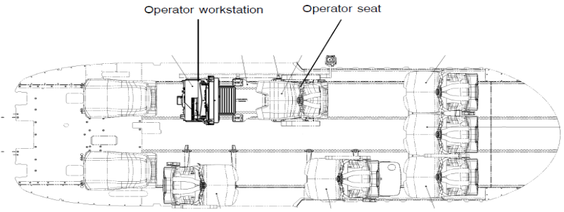
חפק מוטס - התקנה קדמית - 5 כסאות | תצורה # |  | 24
עמדת חפק | 19.18 | 2854 | 369
כסא עמדת חפק - מצב אמצע | 12.598 | 3812 | 369 | 6.40
כסא נוסע שמאל - שורה קדמית - פונה אחורה | 12.598 | 3265 | -550 | 1.50
כסא נוסע שמאל - שורה אמצעית - פונה קדימה | 12.36 | 4193 | -480 | 4.60
כסא נוסע ימין - שורה אחורית - פונה קדימה | 12.38 | 5057 | 460 | 9.60
כסא נוסע אמצעי - שורה אחורית - פונה קדימה | 10.02 | 5057 | 0 | 8.60
כסא נוסע שמאל - שורה אחורית - פונה קדימה | 12.38 | 5057 | -460 | 7.60

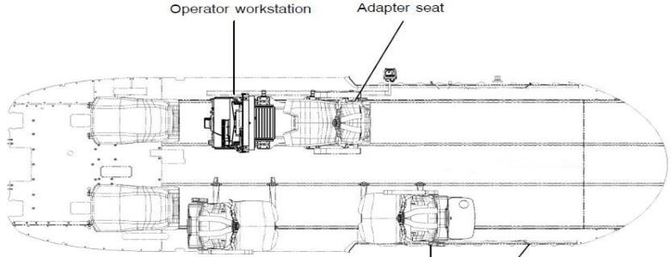
חפק מוטס - התקנה קדמית - שורה קדמית ואמצעית | תצורה # |  | 25
עמדת חפק | 19.18 | 2854 | 369
כסא עמדת חפק - מצב אמצע | 12.598 | 3812 | 369 | 6.40
כסא נוסע שמאל - שורה קדמית - פונה אחורה | 12.598 | 3265 | -550 | 1.50
כסא נוסע שמאל - שורה אמצעית - פונה קדימה | 12.36 | 4193 | -480 | 4.60

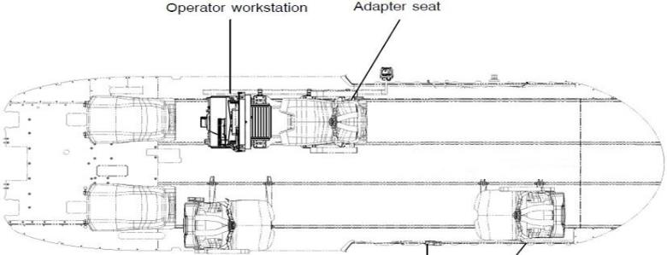
חפק מוטס - התקנה קדמית - שורה קדמית ואחורית | תצורה # |  | 26
עמדת חפק | 19.18 | 2854 | 369
כסא עמדת חפק - מצב אמצע | 12.598 | 3698 | 369 | 6.60
כסא נוסע שמאל - שורה קדמית - פונה אחורה | 12.598 | 3265 | -550 | 1.50
כסא נוסע שמאל - שורה אחורית - פונה קדימה | 12.38 | 3265 | -460 | 7.60

חפק מוטס - התקנה אחורית - 4 כסאות | תצורה # |  | 27
עמדת חפק | 19.18 | 3896 | 369
כסא עמדת חפק - מצב אמצע | 12.598 | 4715 | 369 | 6.80
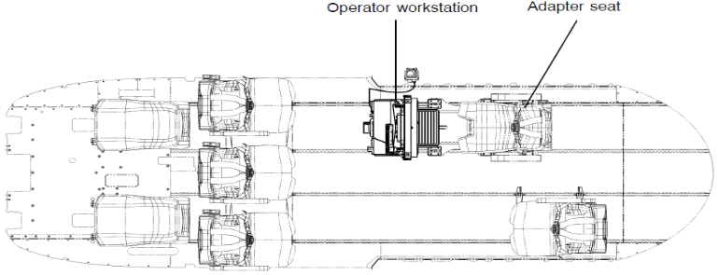
כסא נוסע ימין - שורה קדמית - פונה אחורה | 12.598 | 3265 | 550 | 1.50
כסא נוסע אמצעי - שורה קדמית - פונה אחורה | 10.02 | 3265 | 0 | 2.70
כסא נוסע שמאל - שורה קדמית - פונה אחורה | 12.598 | 3265 | -550 | 3.70
כסא נוסע שמאל - שורה אחורית - פונה קדימה | 12.38 | 5057 | -460 | 7.60

 | תצורה # |  | 28

CARGO
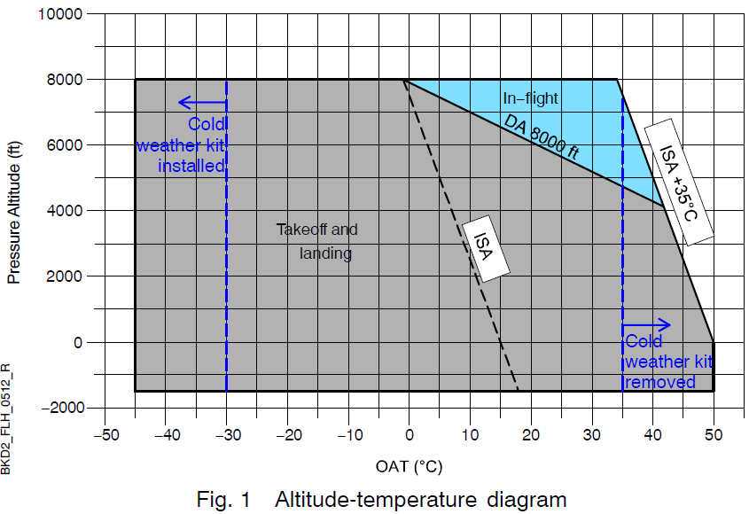
 | CARGO 100 |  | CARGO 200 |  | CARGO 300 |  | CARGO800 |  |  |  |  |  |  |  |  |  | LONG CG LIMIT |  | מגבלת 3700 |  | FWD FUEL WITHOUT CARGO
4347 | 2400 | 4347 | 2400 | 4347 | 2400 | 4350 | 2400 | 4350 | 2400 | 4350 | 2400 | 4350 | 2400 | 4350 | 2400 | 4380 | 3700 | 4380 | 3700 | 4505.11 | 2699.60
4378 | 3600 | 4377 | 3500 | 4376 | 3400 | 4367 | 2900 | 4374 | 3300 | 4374 | 3200 | 4372 | 3100 | 4370 | 3000 | 4535 | 3700 | 4535 | 3700 | 4501.78 | 2709.60
4535 | 3600 | 4541 | 3500 | 4543 | 3400 | 4564 | 2900 | 4549 | 3300 | 4552 | 3200 | 4557 | 3100 | 4560 | 3000 | 4700 | 2000 |  |  | 4498.46 | 2719.60
4630 | 2700 | 4653 | 2480 | 4663 | 2350 | 4700 | 2000 | 4674 | 2260 | 4682 | 2190 | 4690 | 2100 | 4695 | 2050 | 4347 | 2400 |  |  | 4495.14 | 2729.60
 |  |  |  |  |  |  |  |  |  |  |  |  |  |  |  | 4380 | 3700 |  |  | 4491.82 | 2739.60
 |  |  |  |  |  |  |  |  |  |  |  |  |  |  |  |  |  |  |  | 4488.52 | 2749.60
 |  |  |  |  |  |  |  |  |  |  |  |  |  |  |  |  |  |  |  | 4485.21 | 2759.60
 |  |  |  |  |  |  |  |  |  |  |  |  |  |  |  |  |  |  |  | 4481.90 | 2769.60
 |  |  |  |  |  |  |  |  |  |  |  |  |  |  |  |  |  |  |  | 4478.60 | 2779.60
 |  |  |  |  |  |  |  |  |  |  |  |  |  |  |  |  |  |  |  | 4475.33 | 2789.60
 |  |  |  |  |  |  |  |  |  |  |  |  |  |  |  |  |  |  |  | 4472.06 | 2799.60
 |  |  |  |  |  |  |  |  |  |  |  |  |  |  |  |  |  |  |  | 4468.85 | 2809.60
 |  |  |  |  |  |  |  |  |  |  |  |  |  |  |  |  |  |  |  | 4465.61 | 2819.60
 |  |  |  |  |  |  |  |  |  |  |  |  |  |  |  |  |  |  |  | 4462.42 | 2829.60
 |  |  |  |  |  |  |  |  |  |  |  |  |  |  |  |  |  |  |  | 4461.77 | 2839.60
 |  |  |  |  |  |  |  |  |  |  |  |  |  |  |  |  |  |  |  | 4461.83 | 2849.60
 |  |  |  |  |  |  |  |  |  |  |  |  |  |  |  |  |  |  |  | 4461.96 | 2859.60
 |  |  |  |  |  |  |  |  |  |  |  |  |  |  |  |  |  |  |  | 4462.03 | 2869.60
 |  |  |  |  |  |  |  |  |  |  |  |  |  |  |  |  |  |  |  | 4462.16 | 2879.60
 |  |  |  |  |  |  |  |  |  |  |  |  |  |  |  |  |  |  |  | 4462.30 | 2889.60
 |  |  |  |  |  |  |  |  |  |  |  |  |  |  |  |  |  |  |  | 4462.47 | 2899.60
 |  |  |  |  |  |  |  |  |  |  |  |  |  |  |  |  |  |  |  | 4462.66 | 2909.60
 |  |  |  |  |  |  |  |  |  |  |  |  |  |  |  |  |  |  |  | 4462.83 | 2919.60
 |  |  |  |  |  |  |  |  |  |  |  |  |  |  |  |  |  |  |  | 4465.30 | 2929.60
 |  |  |  |  |  |  |  |  |  |  |  |  |  |  |  |  |  |  |  | 4468.20 | 2939.60
 |  |  |  |  |  |  |  |  |  |  |  |  |  |  |  |  |  |  |  | 4471.11 | 2949.60
 |  |  |  |  |  |  |  |  |  |  |  |  |  |  |  |  |  |  |  | 4473.74 | 2959.60
 |  |  |  |  |  |  |  |  |  |  |  |  |  |  |  |  |  |  |  | 4474.91 | 2969.60
 |  |  |  |  |  |  |  |  |  |  |  |  |  |  |  |  |  |  |  | 4476.06 | 2979.60
 |  |  |  |  |  |  |  |  |  |  |  |  |  |  |  |  |  |  |  | 4477.26 | 2989.60
 |  |  |  |  |  |  |  |  |  |  |  |  |  |  |  |  |  |  |  | 4478.39 | 2999.60
 |  |  |  |  |  |  |  |  |  |  |  |  |  |  |  |  |  |  |  | 4479.55 | 3009.60
 |  |  |  |  |  |  |  |  |  |  |  |  |  |  |  |  |  |  |  | 4480.72 | 3019.60
 |  |  |  |  |  |  |  |  |  |  |  |  |  |  |  |  |  |  |  | 4481.89 | 3029.60
 |  |  |  |  |  |  |  |  |  |  |  |  |  |  |  |  |  |  |  | 4482.95 | 3039.60
 |  |  |  |  |  |  |  |  |  |  |  |  |  |  |  |  |  |  |  | 4484.09 | 3049.60
 |  |  |  |  |  |  |  |  |  |  |  |  |  |  |  |  |  |  |  | 4485.21 | 3059.60
 |  |  |  |  |  |  |  |  |  |  |  |  |  |  |  |  |  |  |  | 4485.57 | 3069.60
 |  |  |  |  |  |  |  |  |  |  |  |  |  |  |  |  |  |  |  | 4485.72 | 3079.60
 |  |  |  |  |  |  |  |  |  |  |  |  |  |  |  |  |  |  |  | 4485.91 | 3089.60
 |  |  |  |  |  |  |  |  |  |  |  |  |  |  |  |  |  |  |  | 4485.61 | 3099.60
 |  |  |  |  |  |  |  |  |  |  |  |  |  |  |  |  |  |  |  | 4485.32 | 3109.60
 |  |  |  |  |  |  |  |  |  |  |  |  |  |  |  |  |  |  |  | 4484.90 | 3119.60
 |  |  |  |  |  |  |  |  |  |  |  |  |  |  |  |  |  |  |  | 4484.62 | 3129.60
 |  |  |  |  |  |  |  |  |  |  |  |  |  |  |  |  |  |  |  | 4484.35 | 3139.60
 |  |  |  |  |  |  |  |  |  |  |  |  |  |  |  |  |  |  |  | 4484.09 | 3149.60
 |  |  |  |  |  |  |  |  |  |  |  |  |  |  |  |  |  |  |  | 4483.69 | 3159.60
 |  |  |  |  |  |  |  |  |  |  |  |  |  |  |  |  |  |  |  | 4483.44 | 3169.60
 |  |  |  |  |  |  |  |  |  |  |  |  |  |  |  |  |  |  |  | 4483.20 | 3179.60
 |  |  |  |  |  |  |  |  |  |  |  |  |  |  |  |  |  |  |  | 4482.82 | 3189.60
...
 |  |  |  |  |  |  |  |  |  |  |  |  |  |  |  |  | גובה | טמפ
 |  |  |  |  |  |  |  |  |  |  |  |  |  |  |  |  | 0 | 0 |  | FWD FUEL TABLE |  |  | CARGO PAYLOAD | MAX ALLOWABLE EXT CARGO PER FUEL WEIGHT |  |  |  |  |  |  |  | LIMITING FUEL
 |  |  |  |  |  |  | טמפ | 20 | 293.15 | ACTUAL |  |  |  |  |  |  | 100 | 1 |  | EXCL. CARGO WEIGHT
 |  |  |  |  |  |  | גובה | 2000 | 284.15 | SANDARD |  |  |  |  |  |  | 200 | 2 |  | MASS | LONG ARM | LONG MM |  | 100 | 200 | 300 | 400 | 500 | 600 | 700 | 800
 |  |  |  |  |  |  | ISA+35 | 46 |  |  |  |  |  |  |  |  | 300 | 3 | 0 | 2699.60 | 4505.11 | 12161997.25 | BELOW MIN FUEL
 |  |  |  |  |  |  | DA | 3047.1040927 |  |  |  |  |  |  |  |  | 400 | 4 | 10 | 2709.60 | 4501.78 | 12198027.25
 |  |  |  |  |  |  |  |  |  |  | TRUE? |  |  |  |  |  | 500 | 5 | 20 | 2719.60 | 4498.46 | 12234017.25
 |  |  |  |  |  |  |  |  |  |  |  |  |  |  |  |  | 600 | 6 | 30 | 2729.60 | 4495.14 | 12269937.25
 |  |  |  |  |  |  |  | PROHIBITED |  | IS OAT > ISA35? | FALSE |  |  |  |  |  | 700 | 7 | 40 | 2739.60 | 4491.82 | 12305797.25
 |  |  |  |  |  |  |  | PROHIBITED FOR TAKEOFF AND LANDING |  | IS DA > 8000 | FALSE |  |  |  |  |  | 800 | 8 | 50 | 2749.60 | 4488.52 | 12341647.25
 |  |  |  |  |  |  |  |  |  |  |  |  |  |  |  |  | 900 | 9 | 60 | 2759.60 | 4485.21 | 12377397.25
 |  |  |  |  |  |  | OVER 3700 APPROVED |  |  |  |  |  |  |  |  |  | 1000 | 10 | 70 | 2769.60 | 4481.90 | 12413087.25
 |  |  |  |  |  |  |  |  |  |  |  |  |  |  |  |  | 1100 | 11 | 80 | 2779.60 | 4478.60 | 12448717.25
 |  |  |  |  |  |  |  |  |  |  |  |  |  |  |  |  | 1200 | 12 | 90 | 2789.60 | 4475.33 | 12484377.25
 |  |  |  |  |  |  |  |  |  |  |  |  |  |  |  |  | 1300 | 13 | 100 | 2799.60 | 4472.06 | 12519997.25 | 800.00 | 100 | 200 | 300 | 400 | 500 | 600 | 700 | 800 | TRUE
 |  |  |  |  |  |  |  |  |  |  |  |  |  |  |  |  | 1400 | 14 | 110 | 2809.60 | 4468.85 | 12555687.25 | 800.00 | 100 | 200 | 300 | 400 | 500 | 600 | 700 | 800 | TRUE
 |  |  |  |  |  |  |  |  |  |  |  |  |  |  |  |  | 1500 | 15 | 120 | 2819.60 | 4465.61 | 12591237.25 | 800.00 | 100 | 200 | 300 | 400 | 500 | 600 | 700 | 800 | TRUE
 |  |  |  |  |  |  | משקל מירבי רצוי |  | 3700 |  |  |  |  |  |  |  | 1600 | 16 | 130 | 2829.60 | 4462.42 | 12626877.25 | 800.00 | 100 | 200 | 300 | 400 | 500 | 600 | 700 | 800 | TRUE
 |  |  |  |  |  |  | משקל מירבי מותר |  | 3700 |  |  |  |  |  |  |  | 1700 | 17 | 140 | 2839.60 | 4461.77 | 12669637.25 | 800.00 | 100 | 200 | 300 | 400 | 500 | 600 | 700 | 800 | TRUE
 |  |  |  |  |  |  |  |  |  |  |  |  |  |  |  |  | 1800 | 18 | 150 | 2849.60 | 4461.83 | 12714447.25 | 800.00 | 100 | 200 | 300 | 400 | 500 | 600 | 700 | 800 | TRUE
 |  |  | TOP OF LON CG GRAPH |  |  |  | מירבי מינוס 100 |  | FALSE |  |  |  |  |  |  |  | 1900 | 19 | 160 | 2859.60 | 4461.96 | 12759437.25 | 800.00 | 100 | 200 | 300 | 400 | 500 | 600 | 700 | 800 | TRUE
 |  |  |  | X | Y |  | MAXGROSS |  | 3700 |  |  |  |  |  |  |  | 2000 | 20 | 170 | 2869.60 | 4462.03 | 12804257.25 | 800.00 | 100 | 200 | 300 | 400 | 500 | 600 | 700 | 800 | TRUE
4535 | 4380 |  | FWD | 4380 | 3700 |  |  |  |  |  |  |  |  |  |  |  | 2100 | 21 | 180 | 2879.60 | 4462.16 | 12849237.25 | 800.00 | 100 | 200 | 300 | 400 | 500 | 600 | 700 | 800 | TRUE
4525 | 4383 |  | AFT | 4535 | 3700 |  |  |  |  |  |  |  |  |  |  |  | 2200 | 22 | 190 | 2889.60 | 4462.30 | 12894257.25 | 800.00 | 100 | 200 | 300 | 400 | 500 | 600 | 700 | 800 | TRUE
 |  |  |  |  |  |  |  |  |  |  |  |  |  |  |  |  | 2300 | 23 | 200 | 2899.60 | 4462.47 | 12939397.25 | 800.00 | 100 | 200 | 300 | 400 | 500 | 600 | 700 | 800 | TRUE
 |  |  |  |  |  |  |  |  |  |  |  |  |  |  |  |  | 2400 | 24 | 210 | 2909.60 | 4462.66 | 12984567.25 | 790.40 | 100 | 200 | 300 | 400 | 500 | 600 | 700 | 800 | TRUE
 |  | MAX CARGO CHECK |  |  |  |  |  |  |  |  |  |  |  |  |  |  | 2500 | 25 | 220 | 2919.60 | 4462.83 | 13029677.25 | 780.40 | 100 | 200 | 300 | 400 | 500 | 600 | 700 | 800 | TRUE
 |  |  |  |  |  |  |  |  |  |  |  |  |  |  |  |  | 2600 | 26 | 230 | 2929.60 | 4465.30 | 13081537.25 | 770.40 | 100 | 200 | 300 | 400 | 500 | 600 | 700 | 800 | TRUE
 |  | WEIGHT WITHOUT CARGO1 |  |  |  |  |  |  |  |  |  |  |  |  |  |  | 2700 | 27 | 240 | 2939.60 | 4468.20 | 13134717.25 | 760.40 | 100 | 200 | 300 | 400 | 500 | 600 | 700 | 800 | TRUE
 |  | מסוק |  | LONG ARM |  | מומנט אורכי |  |  |  |  |  |  |  |  |  |  | 2800 | 28 | 250 | 2949.60 | 4471.11 | 13187997.25 | 750.40 | 100 | 200 | 300 | 400 | 500 | 600 | 700 | 800 | TRUE
 |  | 3200 |  | 4483 |  | 14344281 |  |  |  |  |  |  |  |  | FWD | CARGO LIMIT AREA | 2900 | 29 | 260 | 2959.60 | 4473.74 | 13240477.25 | 740.40 | 100 | 200 | 300 | 400 | 500 | 600 | 700 | 800 | TRUE
 |  |  |  |  |  |  |  |  |  |  |  |  |  |  | 800 | MAX GRAPH | 3000 | 30 | 270 | 2969.60 | 4474.91 | 13288707.25 | 730.40 | 100 | 200 | 300 | 400 | 500 | 600 | 700 | 800 | TRUE
 |  |  |  |  |  |  |  |  |  |  |  |  |  |  |  |  | 3100 | 31 | 280 | 2979.60 | 4476.06 | 13336877.25 | 720.40 | 100 | 200 | 300 | 400 | 500 | 600 | 700 | 800 | TRUE
 |  | WEIGHT WITHOUT CARGO2 |  |  |  |  |  |  |  |  |  |  |  |  |  |  | 3200 | 32 | 290 | 2989.60 | 4477.26 | 13385217.25 | 710.40 | 100 | 200 | 300 | 400 | 500 | 600 | 700 | 800 | TRUE
 |  | מסוק |  | LONG ARM |  | מומנט אורכי |  |  |  |  |  |  |  |  |  |  | 3300 | 33 | 300 | 2999.60 | 4478.39 | 13433397.25 | 700.40 | 100 | 200 | 300 | 400 | 500 | 600 | 700 | 800 | TRUE
 |  | 3200 |  | 4483 |  | 14344281 |  |  |  |  |  |  |  |  |  |  | 3400 | 34 | 310 | 3009.60 | 4479.55 | 13481667.25 | 690.40 | 100 | 200 | 300 | 400 | 500 | 600 | 700 | 800 | TRUE
 |  |  |  |  |  |  |  |  |  |  |  |  |  |  |  |  | 3500 | 35 | 320 | 3019.60 | 4480.72 | 13529997.25 | 680.40 | 100 | 200 | 300 | 400 | 500 | 600 | 700 | 800 | TRUE
 |  | CHECK GRAPH |  |  | ACTUAL FUEL (USER INPUTED) CHECK - FWD & AFT |  |  |  |  |  |  |  |  |  |  |  | 3600 | 36 | 330 | 3029.60 | 4481.89 | 13578357.25 | 670.40 | 100 | 200 | 300 | 400 | 500 | 600 | 700 | 800 | TRUE
 |  | 4483 | 3200 |  |  |  |  |  |  |  |  |  |  |  |  |  | 3700 | 37 | 340 | 3039.60 | 4482.95 | 13626377.25 | 660.40 | 100 | 200 | 300 | 400 | 500 | 600 | 700 | 800 | TRUE
 |  | 4483 | 3200 |  | AFT | 100 | 200 | 300 | 400 | 500 | 600 | 700 | 800 |  |  |  | 3800 | 38 | 350 | 3049.60 | 4484.09 | 13674697.25 | 650.40 | 100 | 200 | 300 | 400 | 500 | 600 | 700 | 800 | TRUE
 |  | 4483 | 1800 |  | a | -9.5 | -9.1 | -8.8 | -8.3 | -7.8 | -7.5 | -7.0 | -6.6 |  |  |  | 3900 | 39 | 360 | 3059.60 | 4485.21 | 13722957.25 | 640.40 | 100 | 200 | 300 | 400 | 500 | 600 | 700 | 800 | TRUE
 |  | 4483 | 1800 |  | b | 46563 | 44856 | 43151 | 41148 | 38566 | 37363 | 35089 | 33103 |  |  |  | 4000 | 40 | 370 | 3069.60 | 4485.57 | 13768907.25 | 630.40 | 100 | 200 | 300 | 400 | 500 | 600 | 700 | 800 | TRUE
 |  | 4483 | 3200 |  | x | 4577 | 4574 | 4566 | 4561 | 4552 | 4544 | 4532 | 4519 |  |  |  | 4100 | 41 | 380 | 3079.60 | 4485.72 | 13814237.25 | 620.40 | 100 | 200 | 300 | 400 | 500 | 600 | 700 | 800 | TRUE
 |  |  |  |  |  | TRUE | TRUE | TRUE | TRUE | TRUE | TRUE | TRUE | TRUE |  |  |  | 4200 | 42 | 390 | 3089.60 | 4485.91 | 13859667.25 | 610.40 | 100 | 200 | 300 | 400 | 500 | 600 | 700 | 800 | TRUE
 |  | CARGO 100KG |  |  |  |  |  |  |  |  |  |  |  |  |  |  | 4300 | 43 | 400 | 3099.60 | 4485.61 | 13903597.25 | 600.40 | 100 | 200 | 300 | 400 | 500 | 600 | 700 | 800 | TRUE
 |  | מומנט | משקל |  |  |  |  |  |  |  |  |  |  |  |  |  | 4400 | 44 | 410 | 3109.60 | 4485.32 | 13947547.25 | 590.40 | 100 | 200 | 300 | 400 | 500 | 600 | 700 | 800 | TRUE
 | D | 4347 | 2400 |  | FWD | 100 | 200 | 300 | 400 | 500 | 600 | 700 | 800 |  |  |  | 4500 | 45 | 420 | 3119.60 | 4484.90 | 13991097.25 | 580.40 | 100 | 200 | 300 | 400 | 500 | 600 | 700 | 800 | TRUE
 | A | 4378 | 3600 |  | a | 38.7 | 36.7 | 34.5 | 37.5 | 33.3 | 31.8 | 30.0 | 29.4 |  |  |  | 4600 | 46 | 430 | 3129.60 | 4484.62 | 14035077.25 | 570.40 | 100 | 200 | 300 | 400 | 500 | 600 | 700 | 800 | TRUE
 | B | 4535 | 3600 |  | b | -165871 | -156990 | -147497 | -160725 | -142600 | -136009 | -128100 | -125541 |  |  |  | 4700 | 47 | 440 | 3139.60 | 4484.35 | 14079077.25 | 560.40 | 100 | 200 | 300 | 400 | 500 | 600 | 700 | 800 | TRUE
 | C | 4630 | 2700 |  | x | 4368 | 4369 | 4370 | 4371 | 4374 | 4375 | 4377 | 4377 |  |  |  | 4800 | 48 | 450 | 3149.60 | 4484.09 | 14123097.25 | 550.40 | 100 | 200 | 300 | 400 | 500 | 600 | 700 | 800 | TRUE
 |  |  |  |  |  | TRUE | TRUE | TRUE | TRUE | TRUE | TRUE | TRUE | TRUE |  |  |  | 4900 | 49 | 460 | 3159.60 | 4483.69 | 14166677.25 | 540.40 | 100 | 200 | 300 | 400 | 500 | 600 | 700 | 800 | TRUE
 |  | CARGO 200KG |  |  |  |  |  |  |  |  |  |  |  |  |  |  | 5000 | 50 | 470 | 3169.60 | 4483.44 | 14210727.25 | 530.40 | 100 | 200 | 300 | 400 | 500 | 600 | 700 | 800 | TRUE
 |  | מומנט | משקל |  |  | OK FOR CARGO |  |  |  |  |  |  |  |  |  |  | 5100 |  | 480 | 3179.60 | 4483.20 | 14254797.25 | 520.40 | 100 | 200 | 300 | 400 | 500 | 600 | 700 | 800 | TRUE
 | D | 4347 | 2400 |  |  | 100 | 200 | 300 | 400 | 500 | 600 | 700 | 800 |  |  |  | 5200 |  | 490 | 3189.60 | 4482.82 | 14298397.25 | 510.40 | 100 | 200 | 300 | 400 | 500 | 600 | 700 | 800 | TRUE
 | A | 4377 | 3500 |  |  |  |  |  |  |  |  |  |  |  |  |  | 5300 |  | 500 | 3199.60 | 4482.59 | 14342497.25 | 500.40 | 100 | 200 | 300 | 400 | 500 | 600 | 700 | 800 | TRUE
 | B | 4541 | 3500 |  |  |  |  |  | 4377 | 4483 | 4377 |  |  |  |  |  | 5400 |  | 510 | 3200.00 | 4482.59 | 14344281.32 | 500.00 | 100 | 200 | 300 | 400 | 500 | 600 | 700 | 800 | TRUE
 | C | 4653 | 2480 |  |  |  |  |  | 700 | 20560 | 800 |  |  |  |  |  | 5500 |  | 520 | 3200.00 | 4482.59 | 14344281.32 | 500.00 | 100 | 200 | 300 | 400 | 500 | 600 | 700 | 800 | TRUE
 |  |  |  |  |  |  |  |  |  |  |  |  |  |  |  |  | 5600 |  | 530 | 3200.00 | 4482.59 | 14344281.32 | 500.00 | 100 | 200 | 300 | 400 | 500 | 600 | 700 | 800 | TRUE
 |  | CARGO 300KG |  |  |  |  |  | 1000 | PAYLOAD |  |  |  |  |  |  |  | 5700 |  | 540 | 3200.00 | 4482.59 | 14344281.32 | 500.00 | 100 | 200 | 300 | 400 | 500 | 600 | 700 | 800 | TRUE
 |  | מומנט | משקל |  |  |  |  | 500 | AVAILABLE CARGO WEIGHT |  |  |  |  |  |  |  | 5800 |  | 550 | 3200.00 | 4482.59 | 14344281.32 | 500.00 | 100 | 200 | 300 | 400 | 500 | 600 | 700 | 800 | TRUE
 | D | 4347 | 2400 |  |  |  |  |  |  |  |  |  |  |  |  |  | 5900 |  | 560 | 3200.00 | 4482.59 | 14344281.32 | 500.00 | 100 | 200 | 300 | 400 | 500 | 600 | 700 | 800 | TRUE
 | A | 4376 | 3400 |  | 500 | APPROVED FOR CARGO - UP TO |  |  |  |  |  |  |  | 500 |  |  | 6000 |  | 570 | 3200.00 | 4482.59 | 14344281.32 | 500.00 | 100 | 200 | 300 | 400 | 500 | 600 | 700 | 800 | TRUE
 | B | 4543 | 3400 |  | (משקל) | DUE TO |  |  |  |  |  |  |  |  |  |  | 6100 |  | 580 | 3200.00 | 4482.59 | 14344281.32 | 500.00 | 100 | 200 | 300 | 400 | 500 | 600 | 700 | 800 | TRUE
 | C | 4663 | 2350 |  |  |  |  |  |  |  |  |  |  |  |  |  | 6200 |  | 590 | 3200.00 | 4482.59 | 14344281.32 | 500.00 | 100 | 200 | 300 | 400 | 500 | 600 | 700 | 800 | TRUE
 |  |  |  |  |  |  |  |  |  |  |  |  |  |  |  |  | 6300 |  | 600 | 3200.00 | 4482.59 | 14344281.32 | 500.00 | 100 | 200 | 300 | 400 | 500 | 600 | 700 | 800 | TRUE
 |  | CARGO 400KG |  |  |  |  |  |  |  |  |  |  |  |  |  |  | 6400 |  | 610 | 3200.00 | 4482.59 | 14344281.32 | 500.00 | 100 | 200 | 300 | 400 | 500 | 600 | 700 | 800 | TRUE
 |  | מומנט | משקל |  |  |  |  |  |  |  |  |  |  |  |  |  | 6500 |  | 620 | 3200.00 | 4482.59 | 14344281.32 | 500.00 | 100 | 200 | 300 | 400 | 500 | 600 | 700 | 800 | TRUE
 | D | 4350 | 2400 |  |  |  |  |  |  |  |  |  |  |  |  |  | 6600 |  | 630 | 3200.00 | 4482.59 | 14344281.32 | 500.00 | 100 | 200 | 300 | 400 | 500 | 600 | 700 | 800 | TRUE
 | A | 4374 | 3300 |  |  |  |  |  |  |  |  |  |  |  |  |  | 6700 |  | 640 | 3200.00 | 4482.59 | 14344281.32 | 500.00 | 100 | 200 | 300 | 400 | 500 | 600 | 700 | 800 | TRUE
 | B | 4549 | 3300 |  |  |  |  |  |  |  |  |  |  |  |  |  | 6800 |  | 650 | 3200.00 | 4482.59 | 14344281.32 | 500.00 | 100 | 200 | 300 | 400 | 500 | 600 | 700 | 800 | TRUE
 | C | 4674 | 2260 |  |  |  |  |  |  |  |  |  |  |  |  |  | 6900 |  | 660 | 3200.00 | 4482.59 | 14344281.32 | 500.00 | 100 | 200 | 300 | 400 | 500 | 600 | 700 | 800 | TRUE
 |  |  |  |  |  |  |  |  |  |  |  |  |  |  |  |  | 7000 |  | 670 | 3200.00 | 4482.59 | 14344281.32 | 500.00 | 100 | 200 | 300 | 400 | 500 | 600 | 700 | 800 | TRUE
 |  | CARGO 500KG |  |  |  |  |  |  |  |  |  |  |  |  |  |  | 7100 |  | 680 | 3200.00 | 4482.59 | 14344281.32 | 500.00 | 100 | 200 | 300 | 400 | 500 | 600 | 700 | 800 | TRUE
 |  | מומנט | משקל |  |  |  |  |  |  |  |  |  |  |  |  |  | 7200 |  | 690 | 3200.00 | 4482.59 | 14344281.32 | 500.00 | 100 | 200 | 300 | 400 | 500 | 600 | 700 | 800 | TRUE
 | D | 4350 | 2400 |  |  |  |  |  |  |  |  |  |  |  |  |  | 7300 |  | 700 | 3200.00 | 4482.59 | 14344281.32 | 500.00 | 100 | 200 | 300 | 400 | 500 | 600 | 700 | 800 | TRUE
 | A | 4374 | 3200 |  |  |  |  |  |  |  |  |  |  |  |  |  | 7400 |  | 710 | 3200.00 | 4482.59 | 14344281.32 | 500.00 | 100 | 200 | 300 | 400 | 500 | 600 | 700 | 800 | TRUE
 | B | 4552 | 3200 |  |  |  |  |  |  |  |  |  |  |  |  |  | 7500 |  | 720 | 3200.00 | 4482.59 | 14344281.32 | 500.00 | 100 | 200 | 300 | 400 | 500 | 600 | 700 | 800 | TRUE
 | C | 4682 | 2190 |  |  |  |  |  |  |  |  |  |  |  |  |  | 7600 |  | 730 | 3200.00 | 4482.59 | 14344281.32 | 500.00 | 100 | 200 | 300 | 400 | 500 | 600 | 700 | 800 | TRUE
 |  |  |  |  |  |  |  |  |  |  |  |  |  |  |  |  | 7700
 |  | CARGO 600KG |  |  |  |  |  |  |  |  |  |  |  |  |  |  | 7800
 |  | מומנט | משקל |  |  |  |  |  |  |  |  |  |  |  |  |  | 7900
 | D | 4350 | 2400 |  |  |  |  |  |  |  |  |  |  |  |  |  | 8000
 | A | 4372 | 3100
 | B | 4557 | 3100
 | C | 4690 | 2100

 |  | CARGO 700KG
 |  | מומנט | משקל
 | D | 4350 | 2400
 | A | 4370 | 3000
 | B | 4560 | 3000
 | C | 4695 | 2050

 |  | CARGO 800KG
 |  | מומנט | משקל
 | D | 4350 | 2400
 | A | 4367 | 2900
 | B | 4564 | 2900
 | C | 4700 | 2000

FR
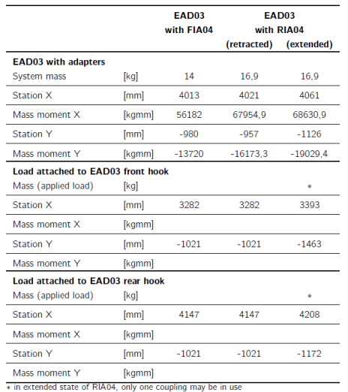

 | FAST ROPE / RAPPELLING CONFIGURATION
 | ציוד | משקל | LONG ARM | מומנט אורכי | מומנט רוחבי | LAT ARM
 | FIXED FWD RIGHT |  | 3282 | 0 | 0 | 1021
 | FIXED FWD LEFT |  | 3282 | 0 | 0 | -1021
 | FIXED AFT RIGHT |  | 4147 | 0 | 0 | 1021
 | FIXED AFT LEFT |  | 4147 | 0 | 0 | -1021
 | EXTENDED FWD RIGHT |  | 3393 | 0 | 0 | 1463
 | EXTENDED FWD LEFT |  | 3393 | 0 | 0 | -1463

 | CALCULATED SUMMARY | 0 | 0 | 0 | 0 | 0

 |  |  |  |  |  | NOTE: 2 OPTIONS AVAILABE - FIA04 IN CLOSED (FIXED) POSITION OR RIA04 IN EXTENDED POSITION

תצורת FR |  | FALSE | FRconfig

